CaiDatLib
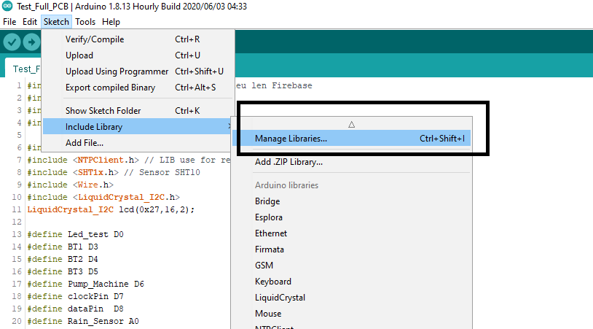
 | Hướng dẫn cài đặt trước khi build code
STT | Tên | Link | Từ khóa tìm kiếm
1 | Cài đặt arduino để có thể lập trình node mcu trên arduino ide | https://www.stdio.vn/articles/su-dung-arduino-ide-lap-trinh-esp8266-nodemcu-555
2 | Cài đặt các file LIB
3 | Cài đặt các LIB có sẵn trong Manager library |  | ArduinoJson
 | Lib thingspeak |  | thingspeak
 | Lib Gettime |  | ntpclient

